МОД алг. Крускала
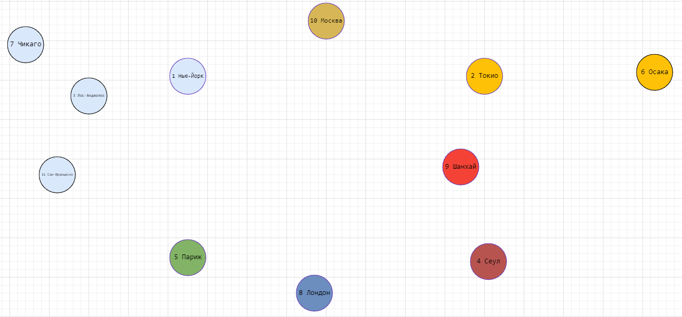
0 Этап | Добавление всех вершин | 1 Этап | Рёбра графа отсортированные по возрастанию веса (длины) |  | 2 Этап | Добавление минимального из оставшихся ребер, если не создает цикл |  |  | 0 Этап | Добавление всех вершин
 |  |  | Название ребра | Вес (длина) |  | Название добавленого ребра | Вес (длина)
 |  |  | 8 Лондон "5 Париж" | 343 |  | 8 Лондон "5 Париж" | 343
 |  |  | 2 Токио "6 Осака" | 402 |  | 2 Токио "6 Осака" | 402
 |  |  | 3 Лос-Анджелес "11 Сан-Франциско" | 559 |  | 3 Лос-Анджелес "11 Сан-Франциско" | 559
 |  |  | 9 Шанхай "4 Сеул" | 867 |  | 9 Шанхай "4 Сеул" | 867 | Иллюстрация алгоритма правее
длина | 154262 |  | 1 Нью-Йорк "7 Чикаго" | 1144 |  | 1 Нью-Йорк "7 Чикаго" | 1144
 | 158602 |  | 4 Сеул "2 Токио" | 1158 |  | 4 Сеул "2 Токио" | 1158
 |  |  | 9 Шанхай "2 Токио" | 1764 |  | 9 Шанхай "2 Токио" | Создает цикл
 |  |  | 5 Париж "10 Москва" | 2487 |  | 5 Париж "10 Москва" | 2487
 |  |  | 10 Москва "8 Лондон" | 2501 |  | 10 Москва "8 Лондон" | Создает цикл
 |  |  | 7 Чикаго "3 Лос-Анджелес" | 2806 |  | 7 Чикаго "3 Лос-Анджелес" | 2806
 |  |  | 11 Сан-Франциско "7 Чикаго" | 2989 |  | 11 Сан-Франциско "7 Чикаго" | Создает цикл
 |  |  | 3 Лос-Анджелес "1 Нью-Йорк" | 3938 |  | 3 Лос-Анджелес "1 Нью-Йорк" | Создает цикл
 |  |  | 11 Сан-Франциско "1 Нью-Йорк" | 4129 |  | 11 Сан-Франциско "1 Нью-Йорк" | Создает цикл
 |  |  | 8 Лондон "1 Нью-Йорк" | 5570 |  | 8 Лондон "1 Нью-Йорк" | 5570
 |  |  | 5 Париж "1 Нью-Йорк" | 5837 |  | 5 Париж "1 Нью-Йорк" | Создает цикл
 |  |  | 4 Сеул "10 Москва" | 6606 |  | 4 Сеул "10 Москва" | 6606
 |  |  | 9 Шанхай "10 Москва" | 6818 | 3 Этап | Все вершины соединены.
 |  |  | 2 Токио "10 Москва" | 7484 |  | Вес полученного минимального дерева | 21942
 |  |  | 1 Нью-Йорк "10 Москва" | 7512
 |  |  | 8 Лондон "4 Сеул" | 8859
 |  |  | 5 Париж "4 Сеул" | 8957
 |  |  | 8 Лондон "9 Шанхай" | 9198 |  |  |  |  | 1 Этап | Применение алгоритма сортировки для сортировки ребер по возрастанию веса (Длины)
 |  |  | 9 Шанхай "5 Париж" | 9264
 |  |  | 2 Токио "8 Лондон" | 9564 |  |  |  |  | 2 Этап | Добавление минимального из оставшихся ребер, если не создает цикл
 |  |  | 2 Токио "5 Париж" | 9718
 |  |  | 1 Нью-Йорк "2 Токио" | 10856 |  |  |  |  | 8 Лондон "5 Париж" | 343
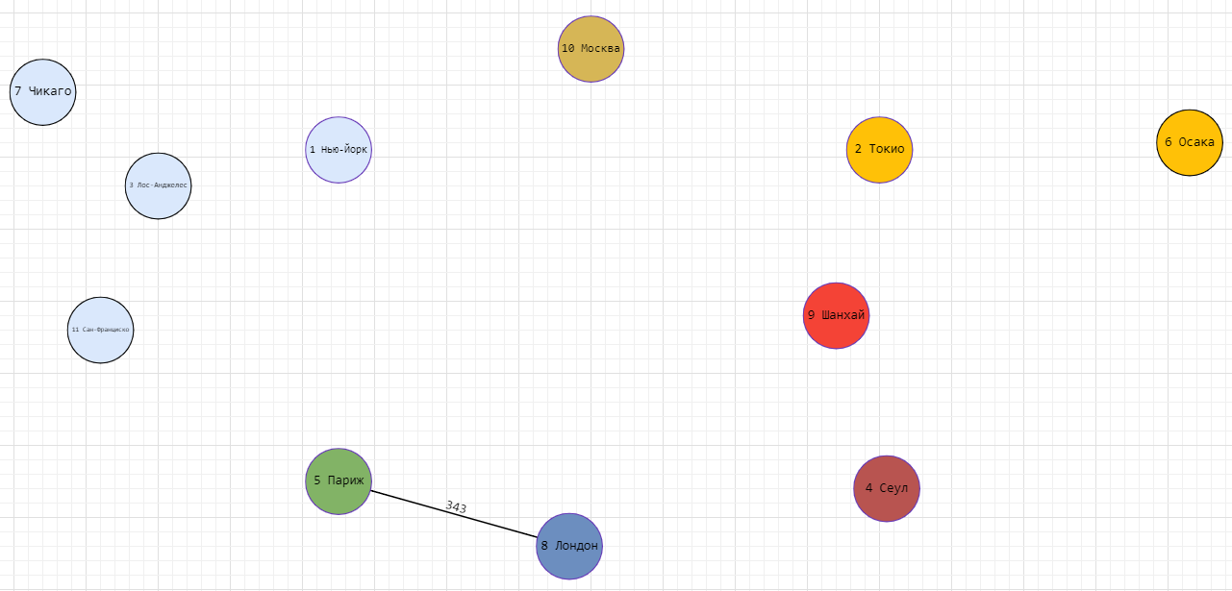
 |  |  | 1 Нью-Йорк "4 Сеул" | 11052
 |  |  | 1 Нью-Йорк "9 Шанхай" | 11880
 |  |  | Полученное дерево

 |  |  |  |  |  |  |  |  | 2 Токио "6 Осака" | 402

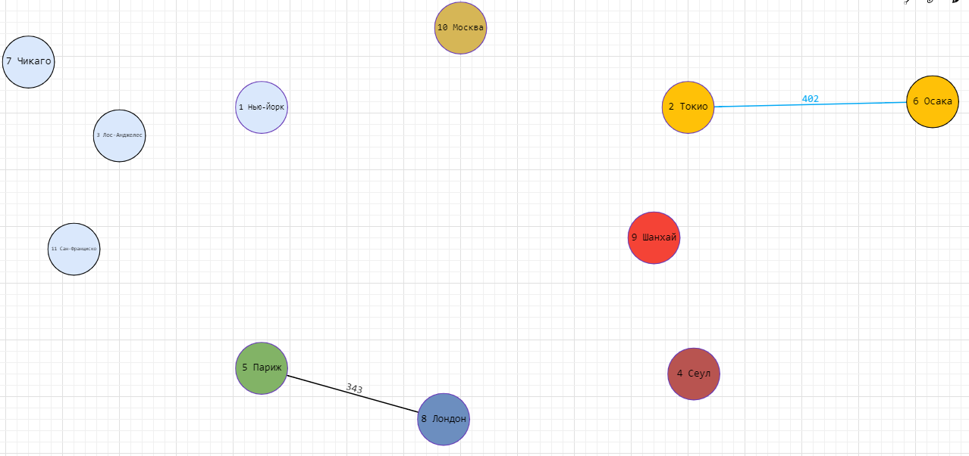

 |  |  | Оценка эффективности алгоритма Крускала

 |  |  | Проводимые операции | Примерная сложность |  | Пояснение
 |  |  | Добавление всех вершин | n |  | Константное время
 |  |  | Сортировка ребер по возрастанию веса | nlogn |  | MergeSort сортировка
 |  |  | Добавелние и проверка на отсутствие цикла | Зависит от графа |  | На большом графе проверить есть ли длинный цикл - крайне сложно
 |  |  | Вывод | Хорошо подходит для небольших графов |  |  |  |  | 3 Лос-Анджелес "11 Сан-Франциско" | 559
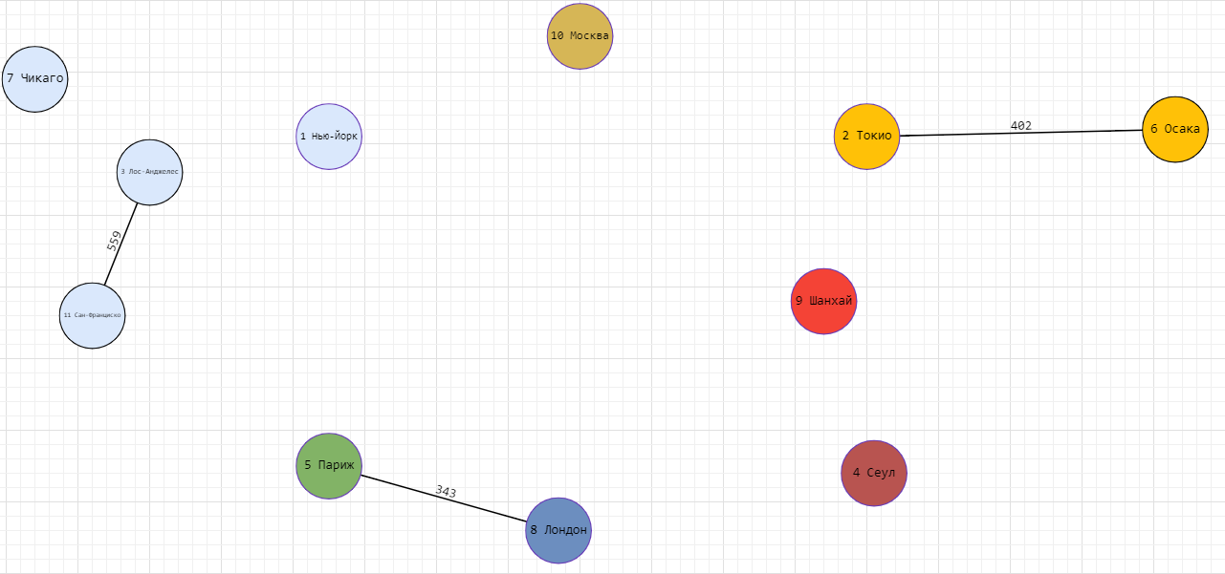

 |  |  |  |  |  |  |  |  | 9 Шанхай "4 Сеул" | 867


 |  |  |  |  |  |  |  |  | 1 Нью-Йорк "7 Чикаго" | 1144
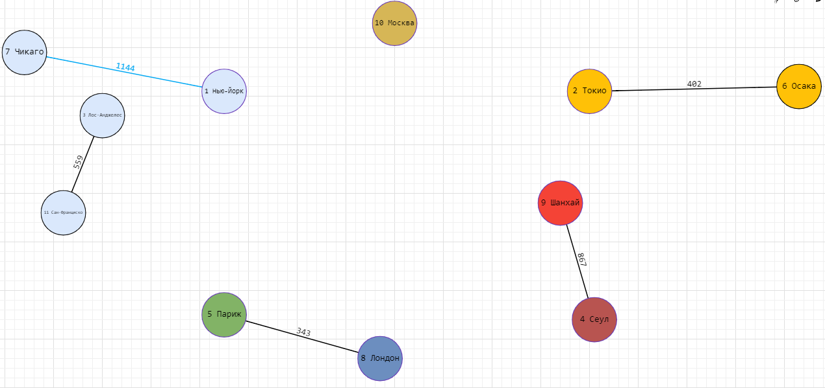

 |  |  |  |  |  |  |  |  | 4 Сеул "2 Токио" | 1158



 |  |  |  |  |  |  |  |  | 9 Шанхай "2 Токио" | Создает цикл

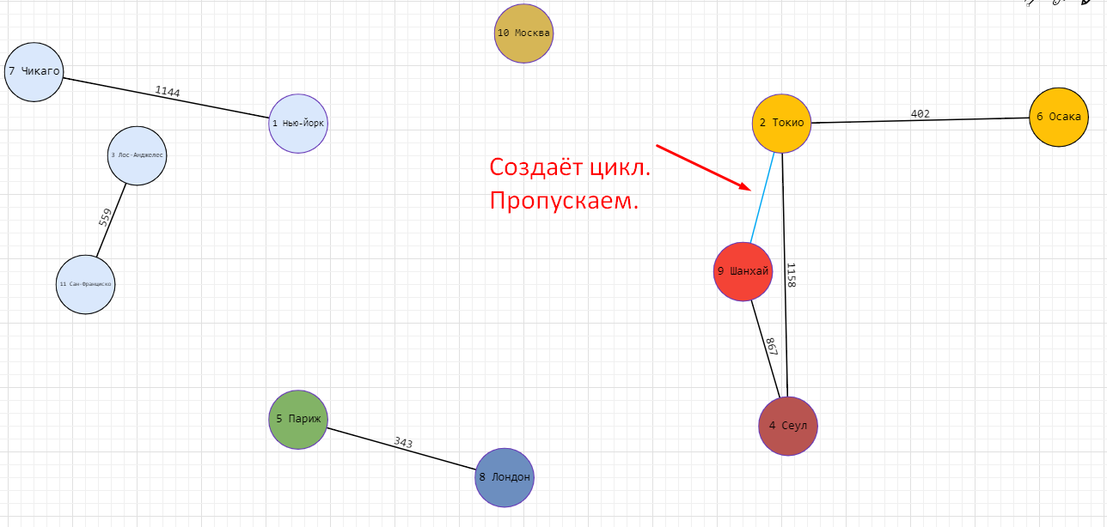

 |  |  |  |  |  |  |  |  | 5 Париж "10 Москва" | 2487


 |  |  |  |  |  |  |  |  | 10 Москва "8 Лондон" | Создает цикл

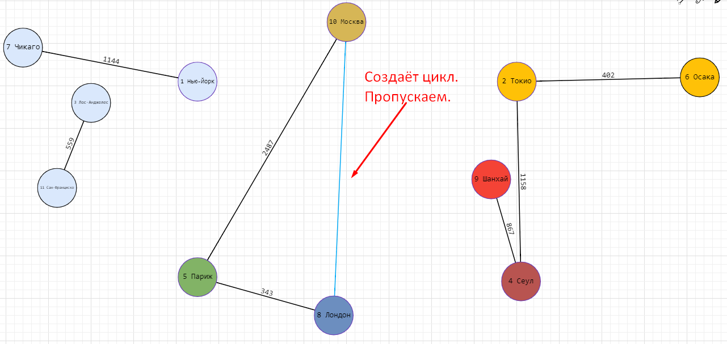

 |  |  |  |  |  |  |  |  | 7 Чикаго "3 Лос-Анджелес" | 2806



 |  |  |  |  |  |  |  |  | 11 Сан-Франциско "7 Чикаго" | Создает цикл

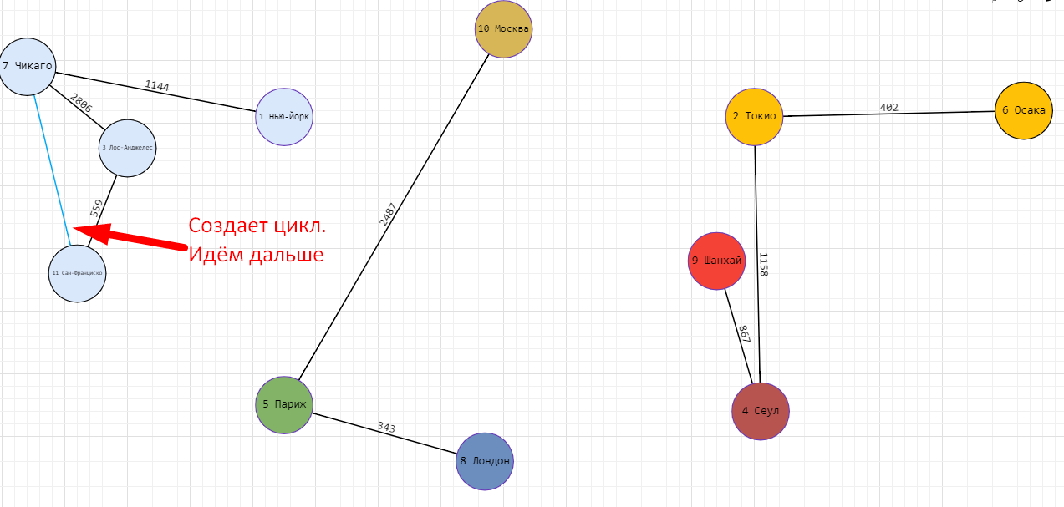

 |  |  |  |  |  |  |  |  | 3 Лос-Анджелес "1 Нью-Йорк" | Создает цикл

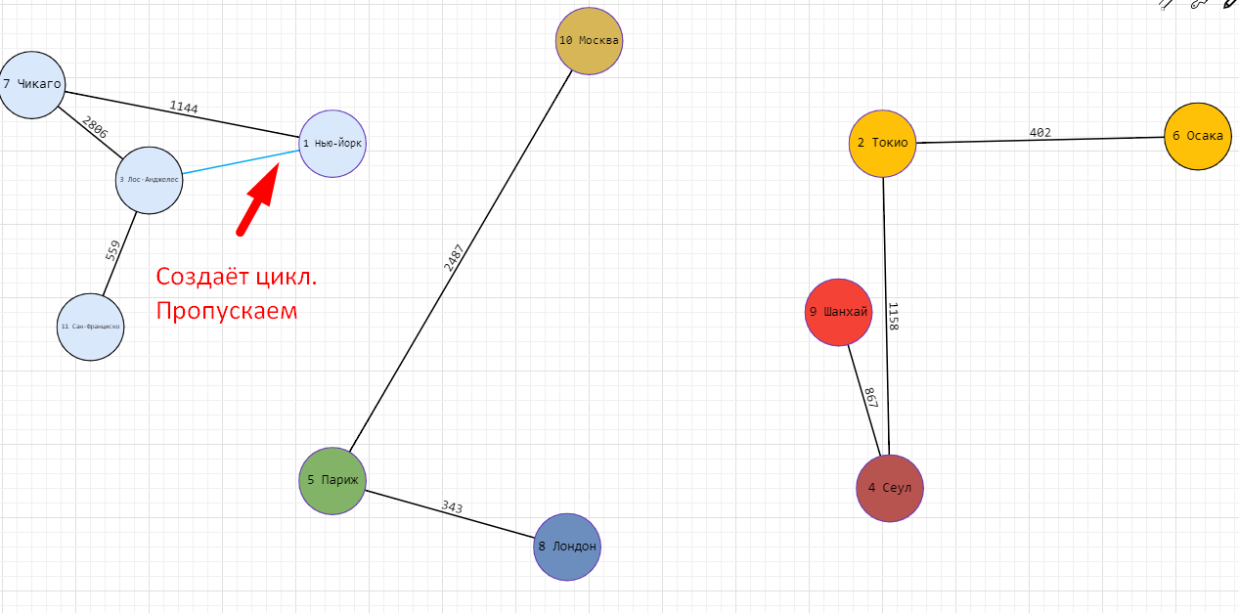

 |  |  |  |  |  |  |  |  | 11 Сан-Франциско "1 Нью-Йорк" | Создает цикл

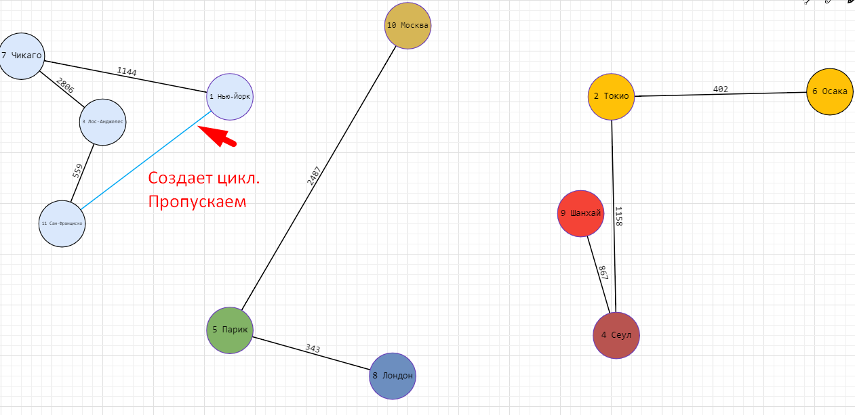

 |  |  |  |  |  |  |  |  | 8 Лондон "1 Нью-Йорк" | 5570

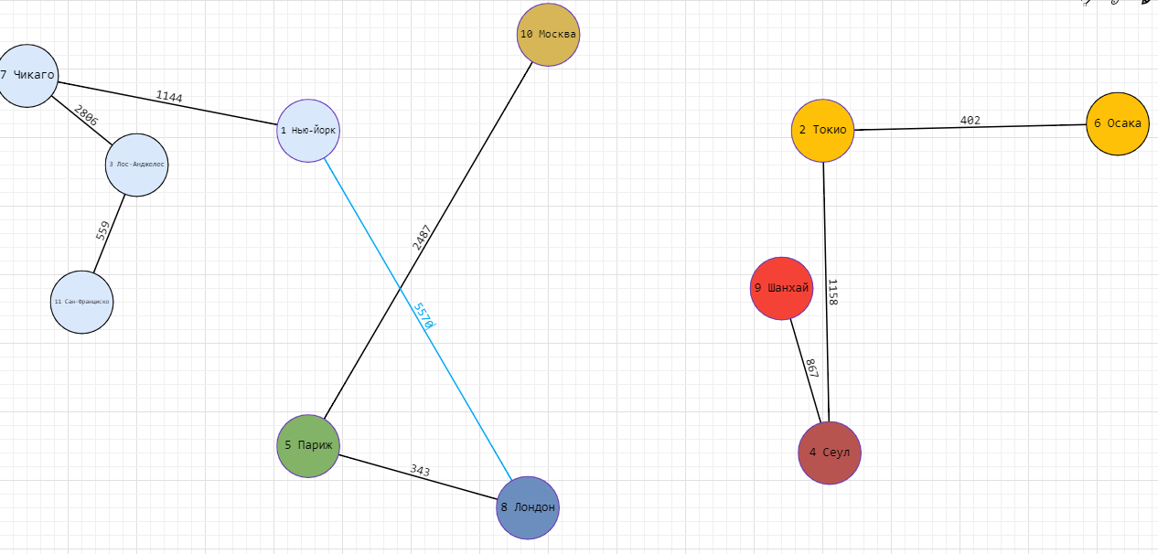

 |  |  |  |  |  |  |  |  | 5 Париж "1 Нью-Йорк" | Создает цикл
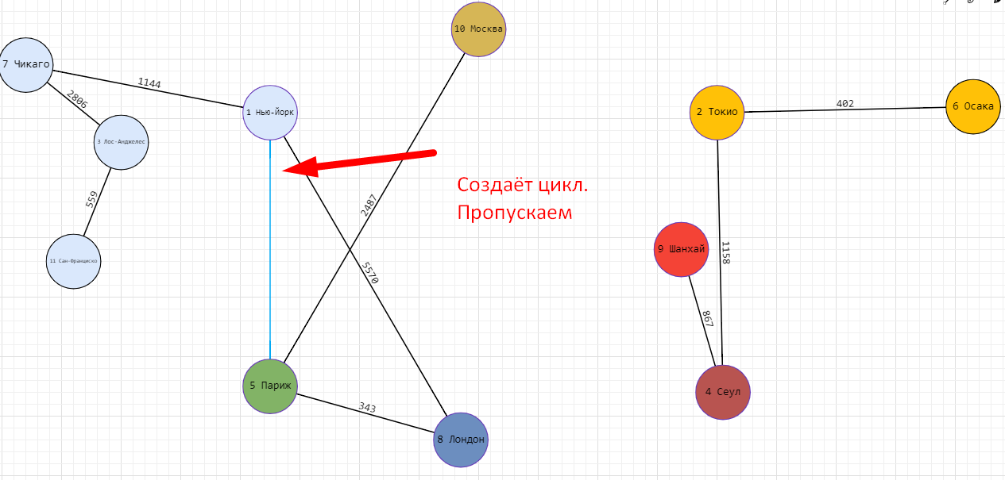

 |  |  |  |  |  |  |  |  | 4 Сеул "10 Москва" | 6606
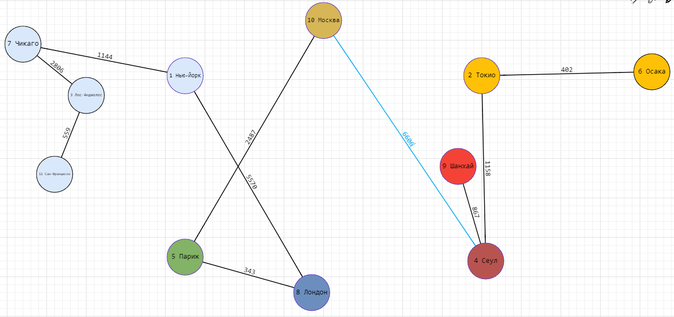

 |  |  |  |  |  |  |  |  | 3 Этап | Все вершины соеденены.
 |  |  |  |  |  |  |  |  |  | Вес полученного минимального дерева | 21942

МОД алг. Прима
1 Этап | Выбрать произвольную вершину из существующих
 | Осака

2 Этап | Постепенное добавление близлижайших вершин к уже имеющимся без создания цикла |  | Пошаговый процесс есть в папке

Полученное дерево

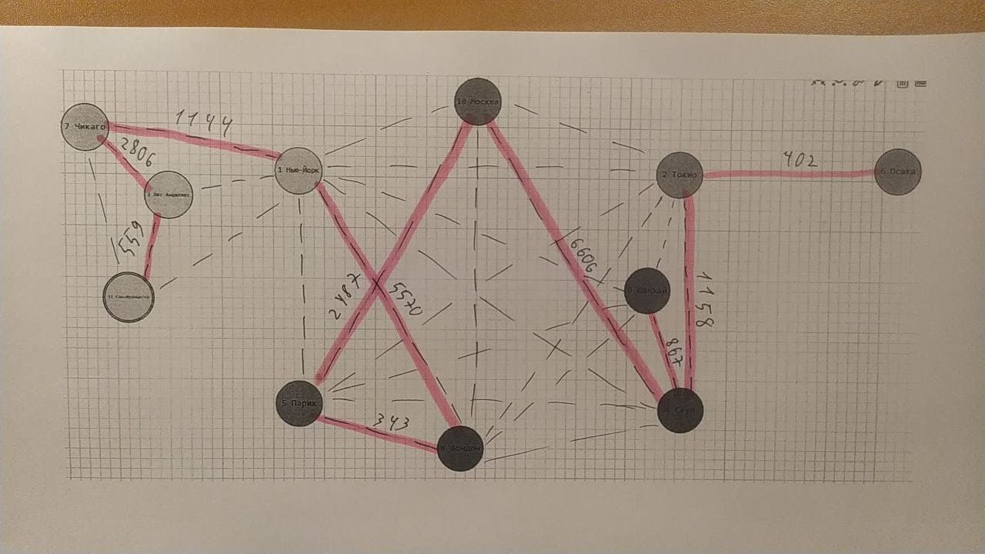

 | Все вершины соединены.
 | Вес полученного минимального дерева | 21,942

 | Оценка эффективности алгоритма Прима

 | Проводимые операции | Примерная сложность | Пояснение
 | Добавление 1 вершины | 1 | Константное время
 | Постепенное добавление близлижайших вершин к уже имеющимся без создания цикла |  | Требуется провести множество проверок. Является жадным алгоритмом
 | Вывод | Хорошо подходит для больших графов

 | Оценка эффективности алгоритма Прима

 | Сортировка по возрастанию | Такая-то сложность
 | Добавелние и проверка на отсутствие цикла | Такая-то сложность
 | Итоговая сложность | Такая-то сложность

